关系图
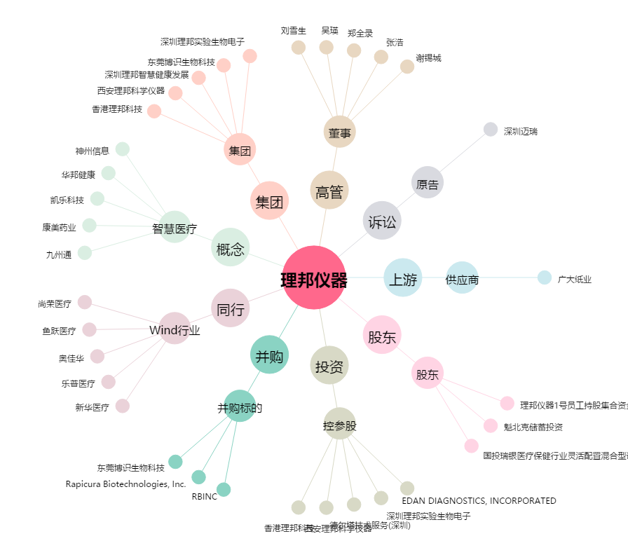
理邦仪器[300206.SZ] - 关系概览图

